Selger til
Selger.til
Forbruker,Resturant, Honningsentralen

Nortura, Naboer
Notrura
Notrura
Nortura, Fatland
Nortura
Notrua, Privat
Fatland, Private, Skoler
Nortura, Tine, private
Privat
Tine, nortura
Privat, nortura
Notrura |  | Stormottaker | Stormottaker og private/andre institusjoner | Private/andre institusjoner
Fatlanf, kommune |  | 16 | 11 | 2
Nortura, Tine
Fatland
Nortura, Lokalforedling | 27 av 29 selger til stormottakter
Fatland, private | 12 av 29 selger til private
Tine, Nortura | 16 stk selger utelukkende til stormottaker
Fatland, nortura | 11 stk selger til stormottaker og private/andre institusjoner.
Nortura | 2 stk selger kun til private /andre institusjoner
Tine, nortura
Tine, nortura
Tine, nortura, privat
Fatland
Notrura
Fatland
Tine, privat

Rådgivning
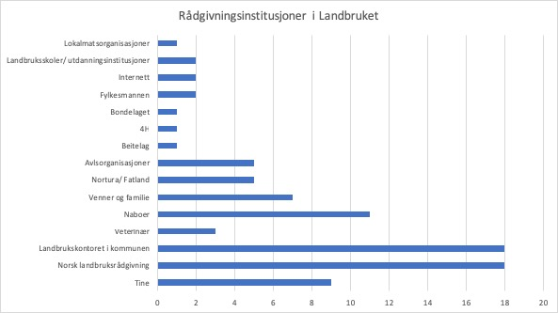
 | Varemottaker | LK | NLR | Naboer, Familie og venner | Annet | RÃ¥dgivningsinstanser
 |  |  | 1 | 1 | Utdanningsinstitusjoner, Lokalmatsnettverk, Fylkesmannen | NLR, Sogn jord og hagebruksskole, Andre bÃ¸nder, Naboer, Matarena, Kompetanenettverket, Stend Jordbrukskole, Fylkesmannen
 | 1 | 1 | 1 |  |  | Tine, ForsÃ¸ksringen, NLR, Landbrukskontoret
 |  | 1 | 1 | 1 | Bondelaget | NLR, Landbrukskontoret, Bondelaget, naboer
 |  | 1 | 1 |  |  | Landbrukskontoret, NLR
 |  | 1 | 1 | 1 |  | NLR, Landbrukskontoret, nabo
 | 1 | 1 |  | 1 |  | Landbrukskontoret, Fatland, Naboer
 |  | 1 |  |  | Norsk sau og geit | Landbrukskontoret, norsk Sau og geit
 | 1 | 1 | 1 |  | Sauekontrollen, Fylkesmannen | NLR, Landbrukskontoret, Sauekontrollen, Fylkesmannen, Nortura
 |  |  | 1 | 1 | 4H | NLR, naboer, 4H,
 | 1 | 1 | 1 | 1 |  | Tine, NLR, Nortura, Naboer, LK
 |  | 1 | 1 |  | Utdanningsinstitusjoner | NLR, Landbrukskontoret, UiB
 |  | 1 |  | 1 |  | Nabo, Landbrukskontoret
 |  | 1 |  | 1 |  | Landbrukskontoret, venner
 |  |  | 1 | 1 |  | NLR, Naboer
 |  | 1 |  |  |  | Landbrukskontoret
 | 1 |  | 1 | 1 | Dyrlege | Venner, Dyrlege, Tine, NLR
 |  |  | 1 | 1 |  | NLR, Nabo
 |  |  |  | 1 | Beitelag, værering | Foreldre, Beitelag, VÃ¦rering
 |  |  |  | 1 | Nettet | Venner, nettet
 | 1 |  | 1 |  |  | Tine, NLR
 | 1 | 1 | 1 |  | Geno | Landbrukskontoret, NLR, Tine, Geno, Nortura
 |  |  |  |  | Nettet | Nettet
 | 1 | 1 | 1 | 1 |  | Tine, NLR, LK, Naboer
 | 1 | 1 | 1 |  |  | LK, NLR, Nortura, Tine
 | 1 | 1 | 1 | 1 |  | Foreldre, Tine, NLR, LK
 |  | 1 |  | 1 | Dyrlege | Kone, LK, VeterinÃ¦r
 |  | 1 |  | 1 | Dyrlege | LK, Dyrlege, Naboer
 |  |  | 1 |  | Sauekontrollen | Sauekontrollen, NLR
 | 1 |  |  |  |  | Tine
Sum | 11 | 18 | 18 | 17

 |  |  |  |  |  |  | Engelsk | kategori | antall
 |  |  |  |  |  |  |  | Lokalmatsorganisasjoner | 1
 |  |  |  |  |  |  |  | Bondelaget | 1
 |  |  |  |  |  |  |  | 4H | 1
 |  |  |  |  |  |  |  | Beitelag | 1
 |  |  |  |  |  |  |  | Utdanningsinstitusjoner | 2
 |  |  |  |  |  |  |  | Internett | 2
 |  |  |  |  |  |  |  | Fylkesmannen | 2
 |  |  |  |  |  |  |  | Veterinær | 3
 |  |  |  |  |  |  |  | Avlsorganisasjoner | 5 | I "Annet" ligger det; Utdanningsinstitusjoner, Bondelaget, Lokalmatsnettverk, Internett, Fylkesmannen, og 4H
 |  |  |  |  |  |  |  | Nortura/Fatland | 5
 |  |  |  |  |  |  |  | Venner og familie | 7
 |  |  |  |  |  |  |  | Tine | 9
 |  |  |  |  |  |  |  | Naboer | 11
 |  |  |  |  |  |  |  | Landbrukskontoret i kommunen | 18
 |  |  |  |  |  |  |  | Norsk landbruksrådgivning | 18

 |  |  |  |  |  | Kategori | Antall nevnt
 |  |  |  |  |  | Veterinær | 3
 |  |  |  |  |  | Avlsorganisasjoner* | 5
 |  |  |  |  |  | Annet* | 7
 |  |  |  |  |  | Varemottakere* | 11
 |  |  |  |  |  | Naboer, familie og venner | 17
 |  |  |  |  |  | Landbrukskontoret i kommunen | 18
 |  |  |  |  |  | Norsk landbruksrådgivning | 18

Vannkilde
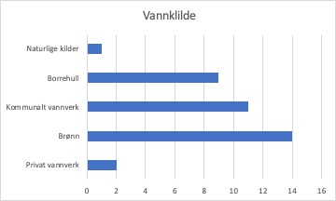
Vannkilde
Offentlig
Borrehull | Kilde | Antall
Borrehull, brÃ¸nn | Brønn | 14
kommunalt | Kommunalt vannverk | 11
BrÃ¸nn, kommunalt | Borrehull | 9
Borrehull, brÃ¸nn | Privat vannverk | 2
BrÃ¸nn | Naturlig kilder | 1
BrÃ¸nn
Kommunalt
BrÃ¸nn
Borrehull
kommunalt
Borrehull, kommunalt
Borrehull
BrÃ¸nn
Kommunalt
Kommunalt
Kommunalt
Naturlige kilder
Kommunalt
BrÃ¸nn, kommunalt
BrÃ¸nn, kommunalt
Privat vannverk
Privat vannverk
BrÃ¸nn, borrehull
BrÃ¸nn.
BrÃ¸nn
BrÃ¸nn, borrehull
BrÃ¸nn, borrehull

Driftsformer
Driftsformer
Melk, Brøyting, Leiekjøring, Utstyrsutleie, oppforing av kalv
Sau, ved, Erstatning fra kraftverk
Melk, forer opp kalv, Lokalt brannvesen
Sau, Hest, Høner, Mange andre dyr
melk, sau uteganger
Melk, sau, Drektige kviger, leiekjøring, fallrettigheter
Sau, Høns, Villsau
Okser, Sau, brøyting, vanning for steinbrudd, Ringehjelp mekaniker
Klatring, Gris, høner, ender, Blomster, Geiter, Bier, hudpleie
Vilsau utegang, Fôrsalg
MELK, SELGER OKSEKALVER, LEIEKJøRING, BRøYTING, BRANNVESENET, villsau
Sau, brøyting
Lynghei, sau, Turisme, museum, Utleie av lokale/kjøkken
Gjeterhundtrening, Sau, ved, hundeavl
Sau, Gris, grønnsaker, Ved, høner
Villsau utegang, tomter
Melk, okser
Sau, Direktesalg til lokalmat
Kviger drektige, okser
Kai, sau, villsau, tomter
Sau, Fiske, Poteter, Utleie av lyngheie
Villsau
Melk, Skog, husutleie
Melkegeiter, Leier ut hus, Mekaniker
Sau, Okser, Firma (byggemester)
Sau
Okser, Sau, en melkeku
Melk, Okser, sau, Burhøns, Brøyting, Ved, grønn omsorg
Vedsalg, sau, Kraftverk, fiske

Kategorier | Driftsformer | Antall
Dyr | Sau/vilsau | 22
Dyr | Melkeproduksjon storfe/geit | 9
Dyr | Oppfôring av kviger/okser | 9
Dyr | Fjørfe | 5
Dyr | Andre dyr | 3
Dyr | Frilandsgris | 2
Dyr | Fiske | 2
Eiendom | Utleie av Byggninger/areal/maskiner | 6
Eiendom | Kraftverk/fallrettigheter | 3
Eiendom | Tomter | 2
Planteproduksjon | Skog/ved | 6
Planteproduksjon | Frukt og grønt | 3
Tjenester | Brøyting | 5
Tjenester | Leiekjøring | 4
Tjenester | Inn på tunet/grønn omsorg | 2
Tjenester | Andre tjenesteytende virksomhet | 2
Videreforedling | Fôrsalg | 1
Videreforedling | Hudpleie | 1

Hjelp på gården
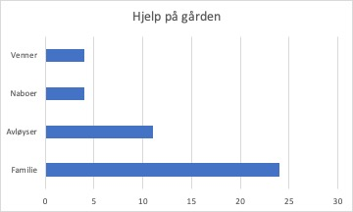
Hvem.hjelper
venner, familie
familie, avlÃ¸yser
familie |  | Antall | Prosent
familie, venner | Venner | 4 | 14
familie, naboer, avlÃ¸yser | Naboer | 4 | 14
familie, naboer, avlÃ¸yser | Avløyser | 11 | 38
ekstra hjelp | Familie | 24 | 83
familie
venner
avlÃ¸yser, naboer, familie
avlÃ¸yser, ansatt
avlÃ¸yser
avlÃ¸yser
familie
familie
avlÃ¸yser
familie
familie
familie, avlÃ¸yser
venner, familie
familie
familie
avlÃ¸yser, familie
avlÃ¸yser, familie
familie, naboer
familie
familie
familie
familie

Alder og år
Alder | Bonde
45 | 16
49 | 20
50 | 19
31 | 3
49 | 29
47 | 20
54 | 25
48 | 25
32 | 2
49 | 10
56 | 37
47 | 4
58 | 14
60 | 30
35 | 7
68 | 40
53 | 26
33 | 6
67 | 23
65 | 30
67 | 42
53 | 6
45 | 12
50 | 19
56 | 20
72 | 30
63 | 24
37 | 1
64 | 45

